开发备忘
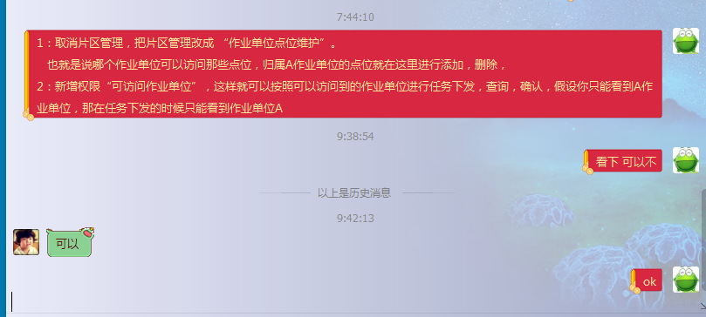
1:任务维修的几种情况
 | 维修切换，就是正常的设备一上一下
 | 维修，当场维修好，没有设备切换，随意扫描一个设备，会弹出“是否需要拆卸下来，选取消就可以了”
 | 设备拆回来，然后过段时间再去安装新设备，分两个任务发送。因为从业务逻辑上讲也是正常的，去了两次。

2：订单的几种情况
 | 正常的新订单。
 | 以前找不到订单的旧设备，在新建订单的时候，注意选择是旧订单。

